Sheet
 | INSPECTION REPORT
 |  |  |  |  |  |  | 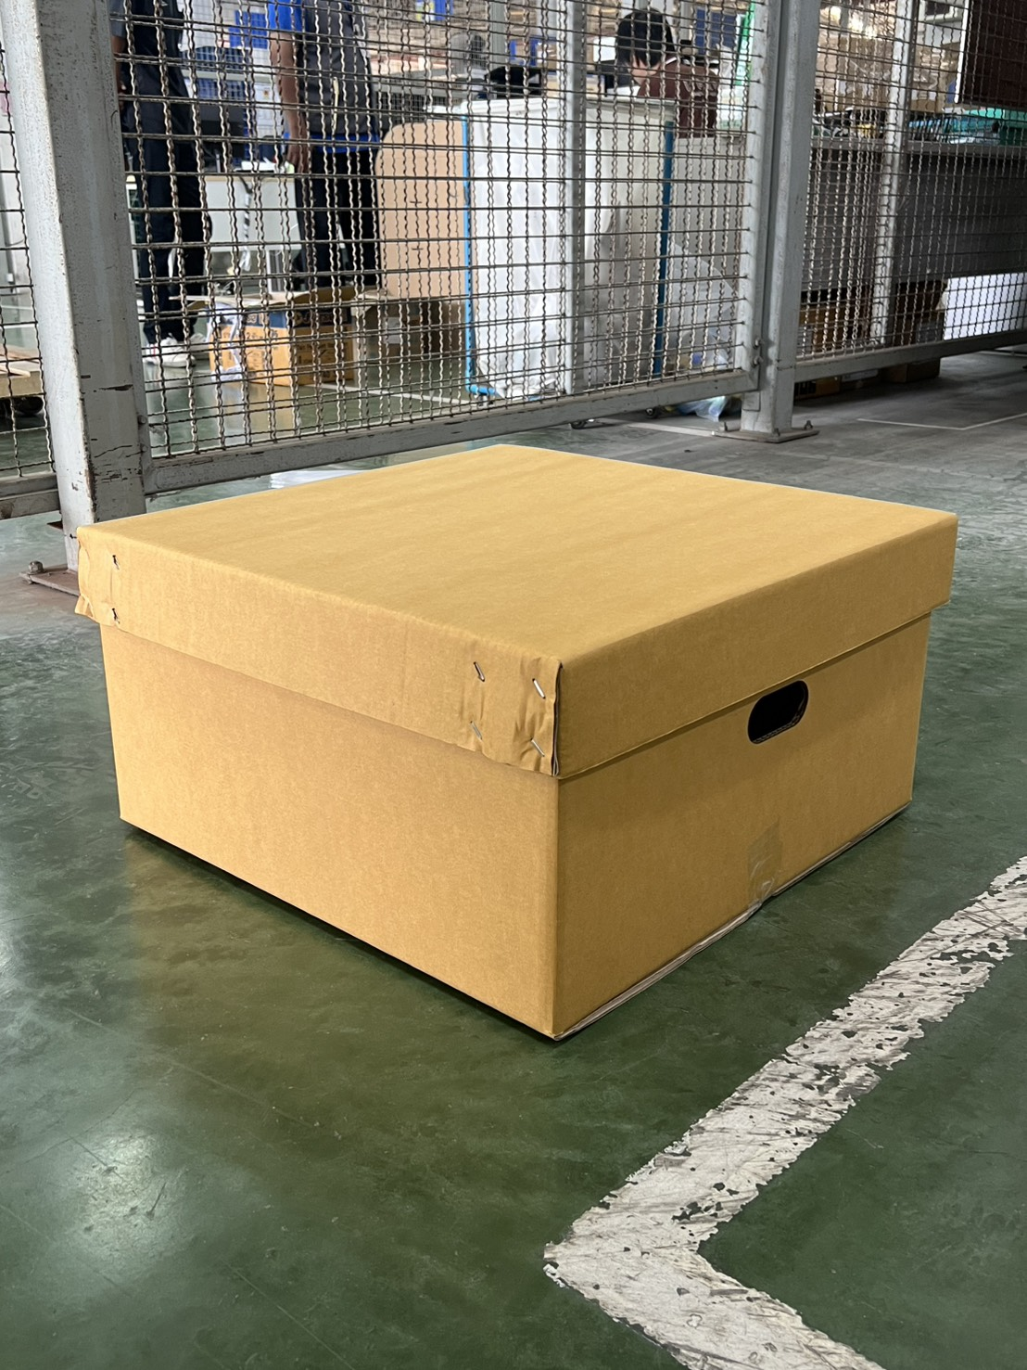
Customer Name : | TSC |  | Supplier : | CORRUPAD (THAILAND) CO., LTD.
Item Code : | 1CA079
Item Name : | 1CA079
Materail Detail : | HSC CARTON BOX + LID: W560 x L580 x H280 mm.
Drawing no. : | DWG-T-26-122 Rev.00
 | Inspection Result

No. | Characteristics | Unit | Limit | Instrument | Drawing |  | Current |  | Sample |  | Result
 |  |  |  |  | Drawing | Drawing | Current | Current | Sample | Sample
 |  |  |  |  | ID | OD | ID | OD | ID | OD
1 | ความกว้าง | mm | ±5 | ตลับเมตร |  | 560.0 |  | 565.0 |  | 564 | OK
2 | ความยาว | mm | ±5 | ตลับเมตร |  | 580.0 |  | 584.0 |  | 582.0 | OK
3 | ความสูง | mm | ±5 | ตลับเมตร |  | 285.0 |  | 290 |  | 288.0 | OK
4 | ความหนา | mm | ±1 | ตลับเมตร |  |  |  | 5.0 |  | 6.0 | OK
5 | เกรดกระดาษ |  |  |  | KA150/CA125/CA105/CA125/CA125 |  | KA150/CA125/CA105/CA125/KA125 |  | KA150/CA125/CA105/CA125/CA125 |  | OK
6 | ลอน |  |  |  | BC |  | BC |  | BC |  | OK
7 | stack test |  |  |  | 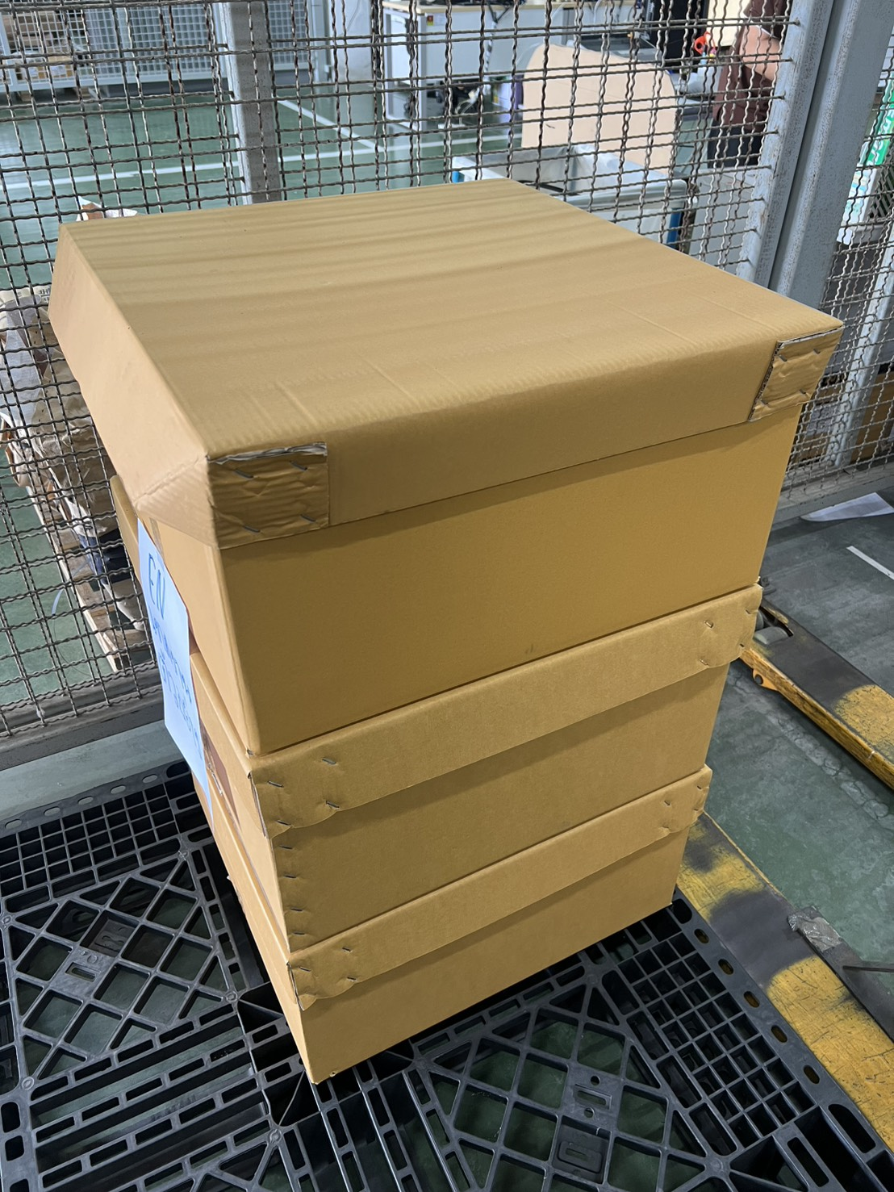 1.สามารถรับน้ำหนักได้ 2.สามารถวางซ้อนกัน 3 ชั้นได้ 3.ไม่เกิดความเสียหายกับกล่อง |  |  |  |  |  | OK
ภาพประกอบ | Drawing |  |  | Current |  |  | Sample |  |  | หมายเหตุ
 | 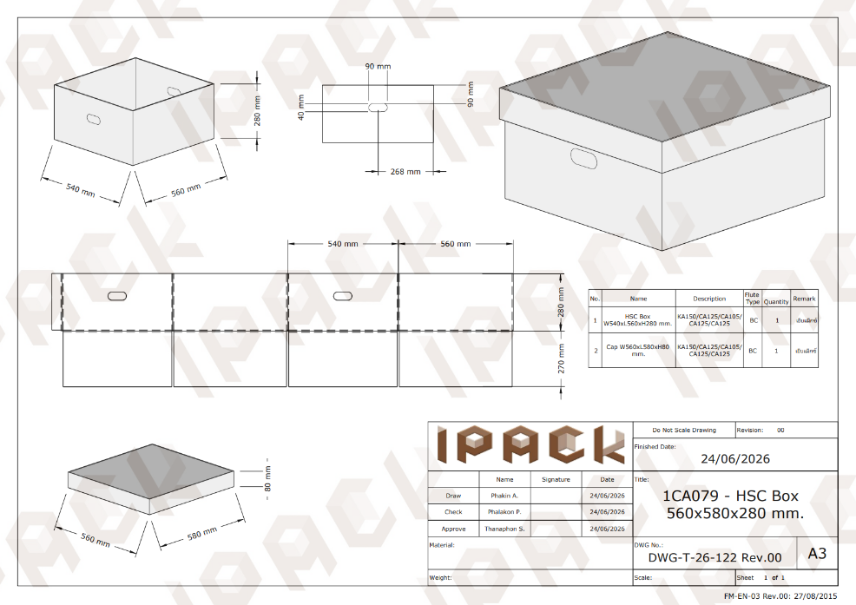 |  |  | 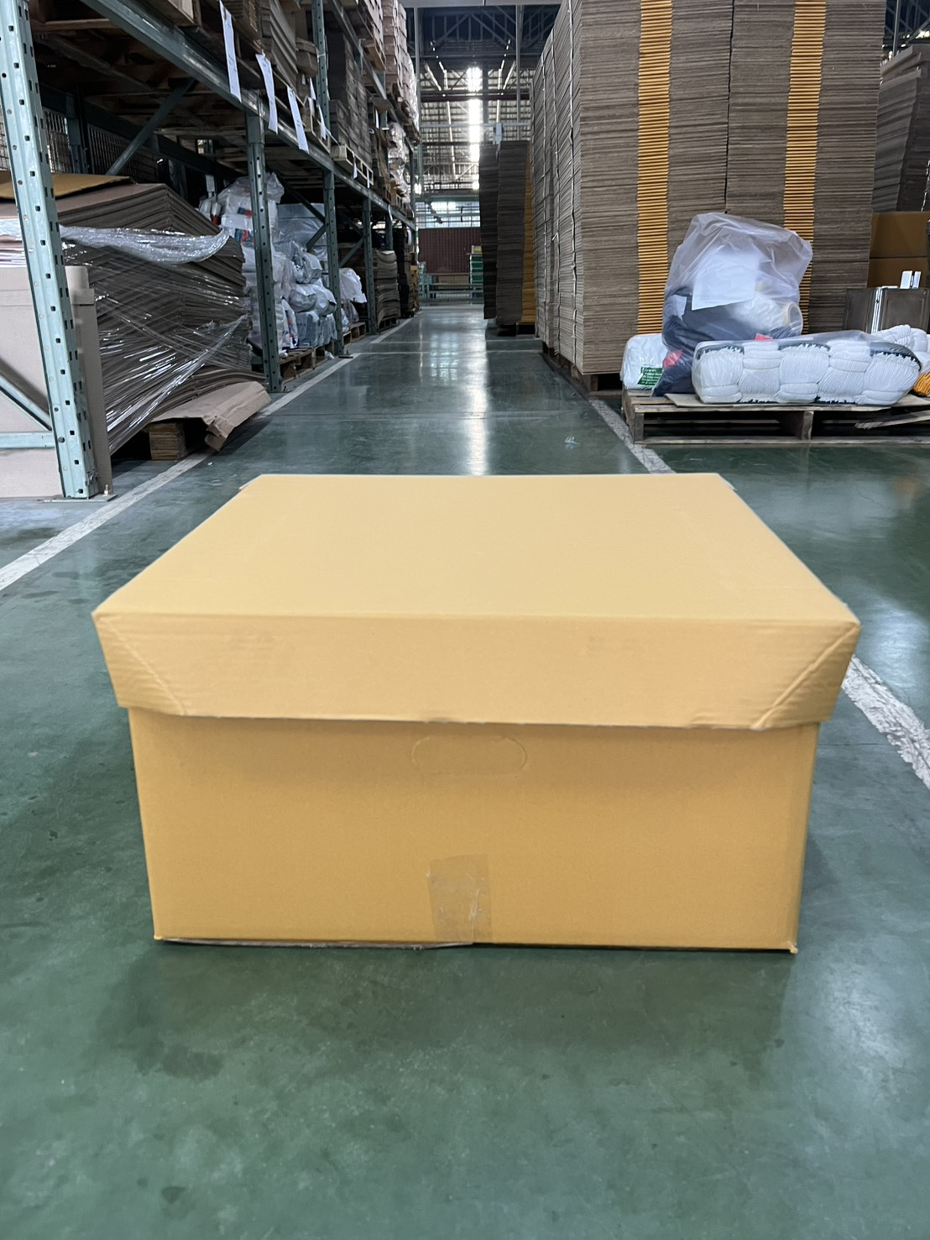 |  |  | 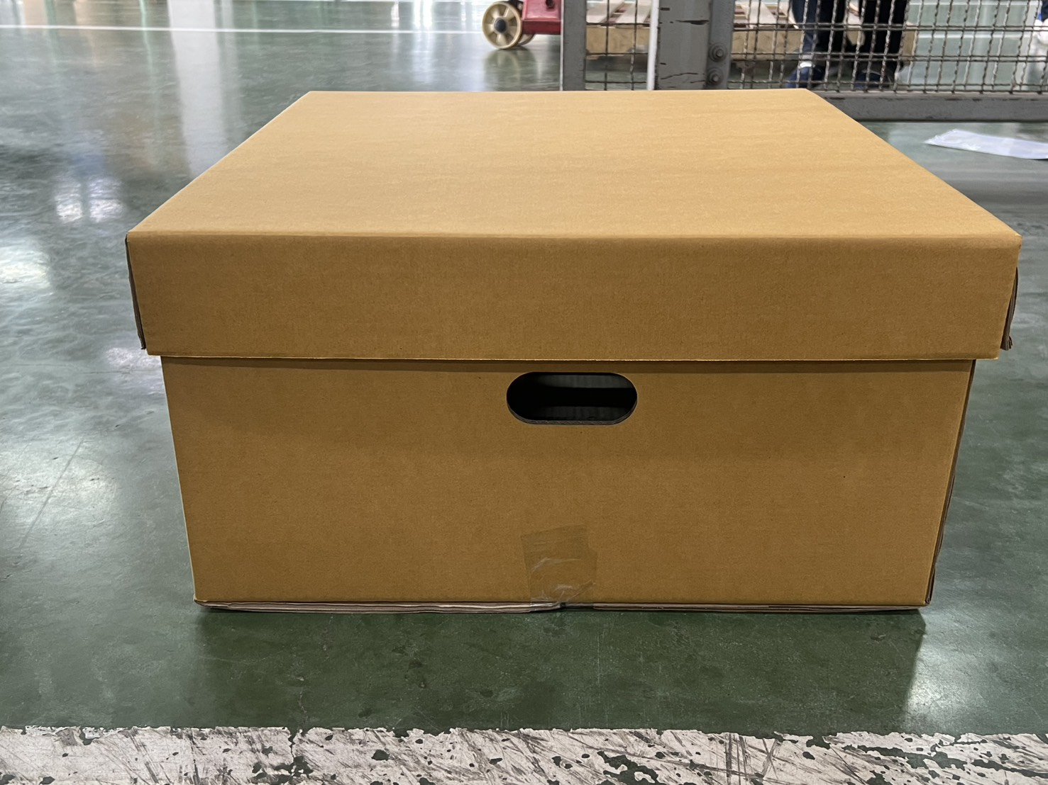 |  |  | ช่องมือจับ แก้ไขเป็นแบบไม่ต้องเจาะทะลุ
 |  |  |  | 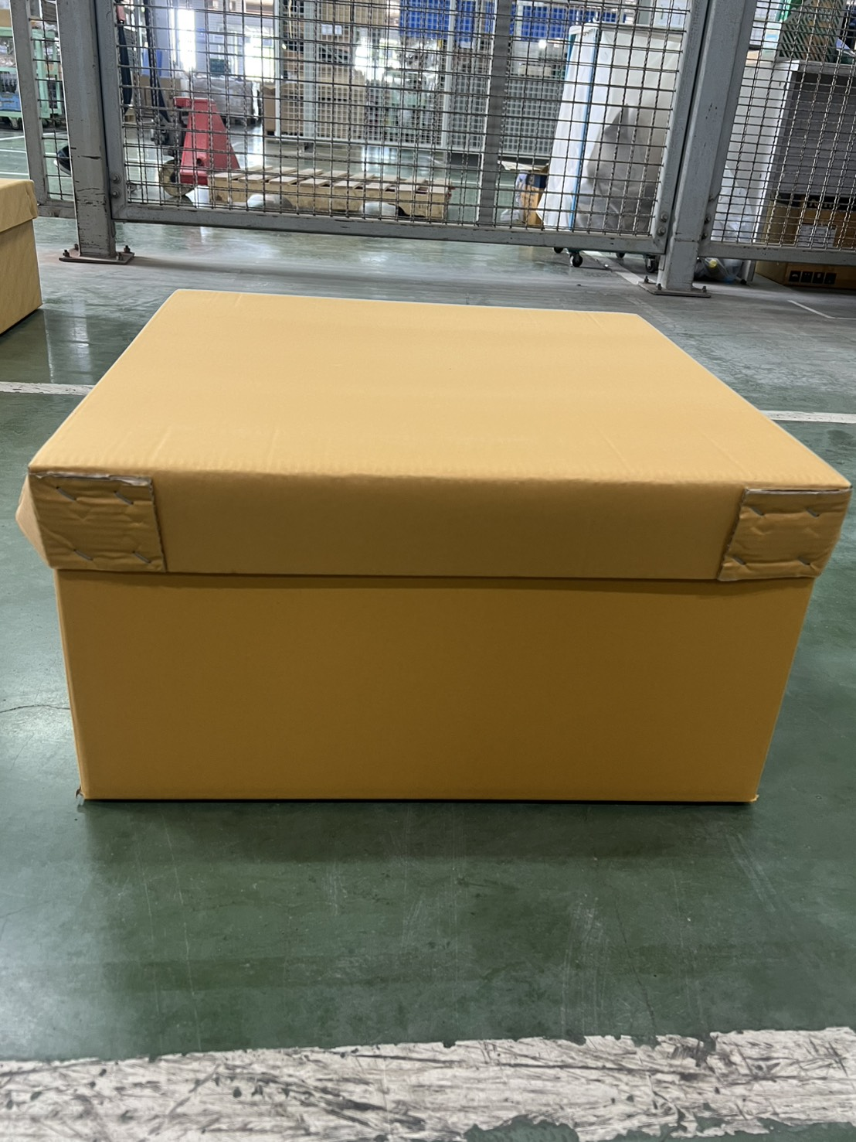 |  |  | 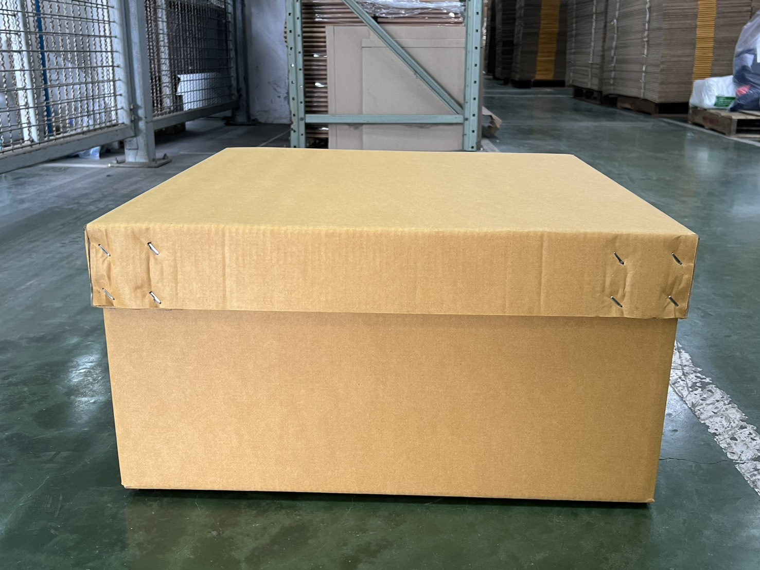
 |  |  |  | 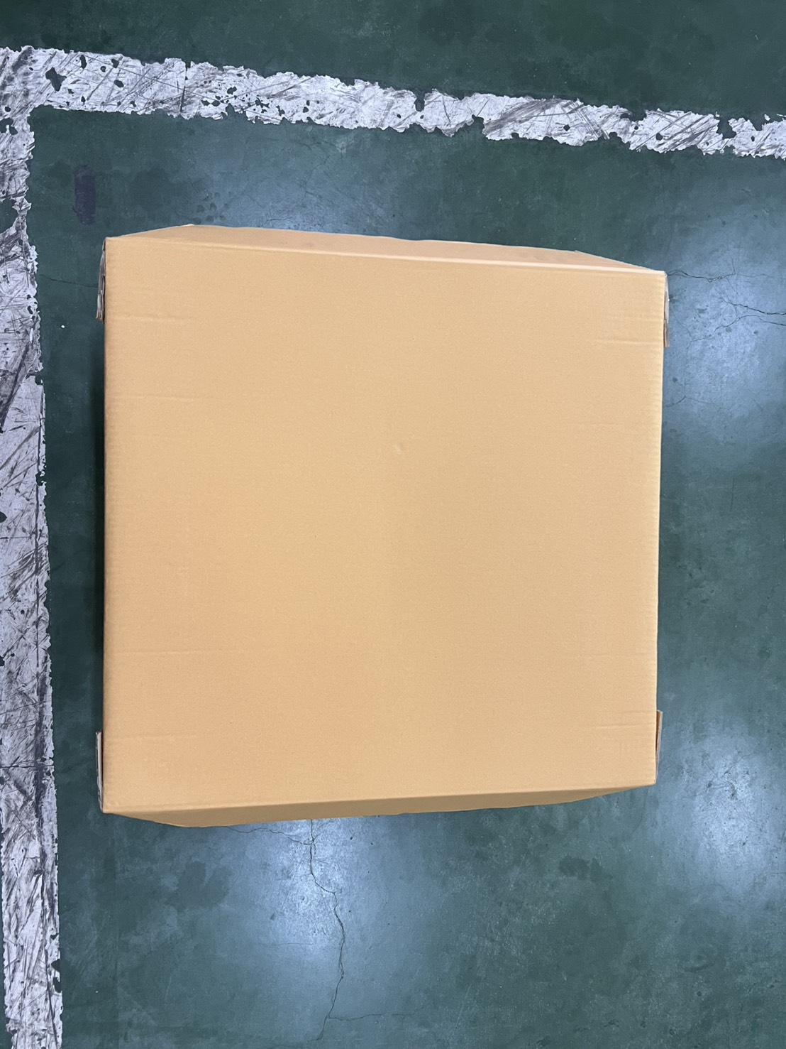 |  |  | 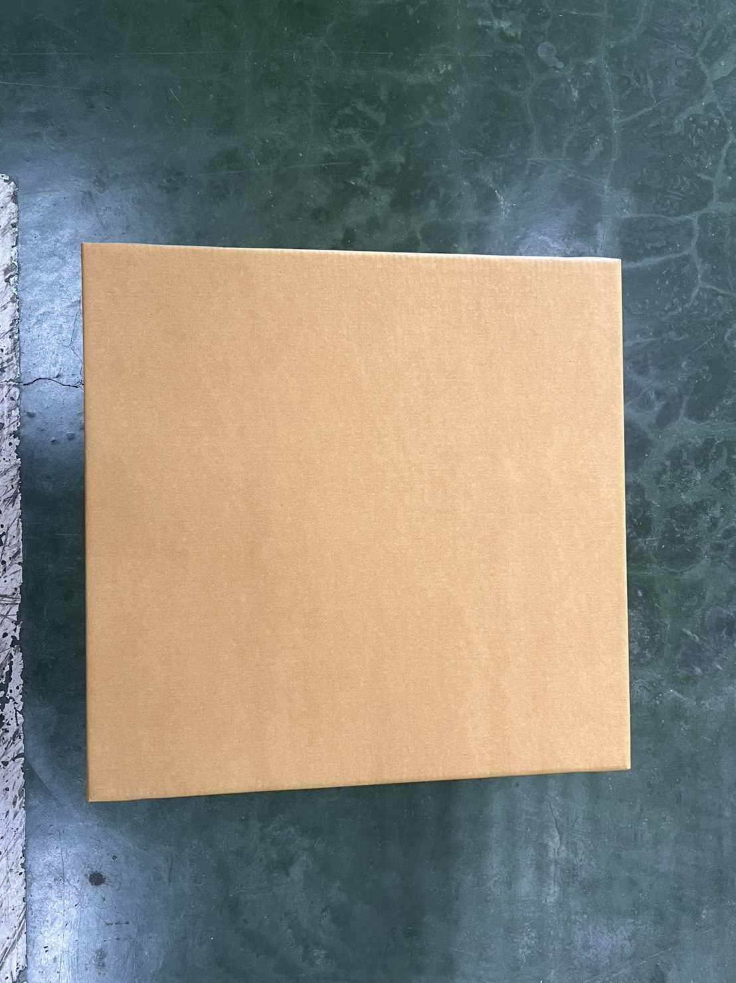
 |  |  |  | 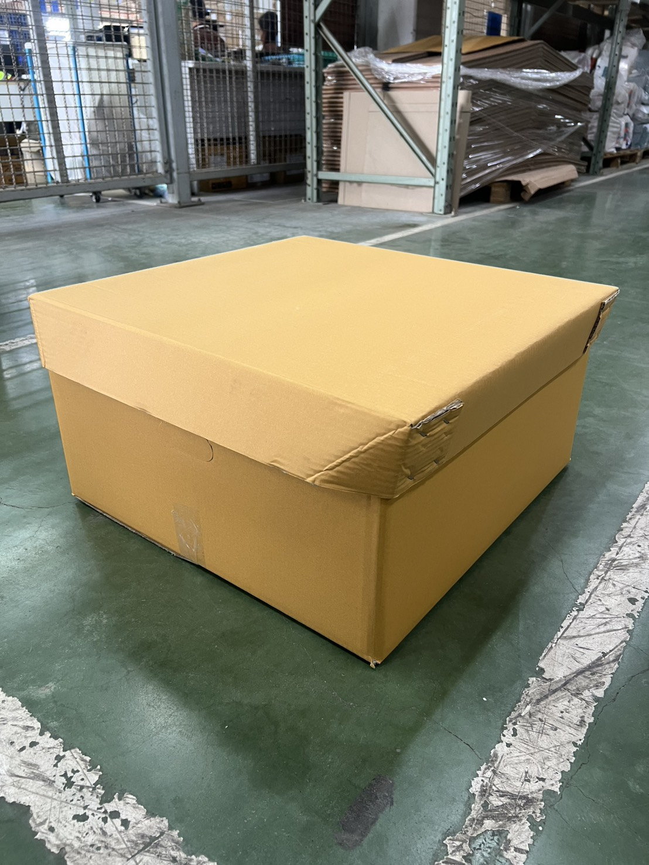
Remark :
Issued Date : | 2026-08-17 |  |  | Rev.00 |  | Checked by : Phakin |  |  | Approved by :Phalakon

